Лист1
 |  |  |  | ООО "КМУ ЗАО "ВСТМ" г.Красноярск, ул.Урицкого, д.100 kmu-vstm@bk.ru тел. (391) 246-23-92, 246-23-94 www.kmu-vstm.ru
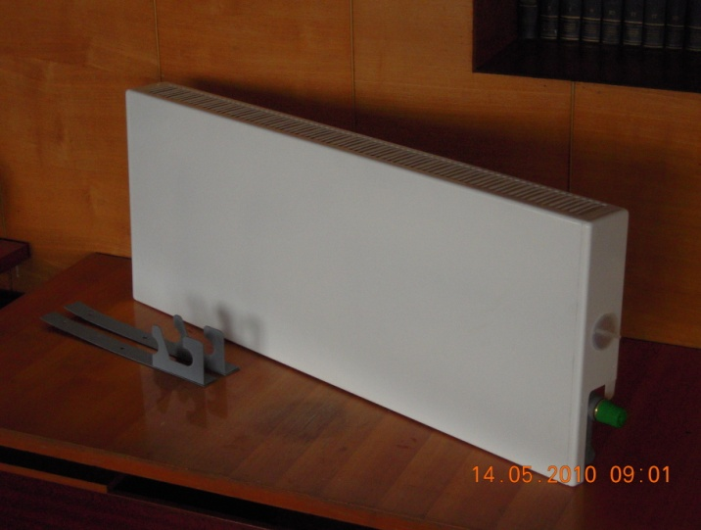

 | Прайс-лист от 01.03.2015 г.

Уважаемые коллеги! Предлагаем Вам на рассмотрение коммерческое предложение на конвекторы собственного производства.

Конвектор "Универсал ВСТМ" с клапаном терморегулятора

№ п/п | Наименование продукции | Тепловой поток, кВт | Общая длина концевого (проходного), мм | Площадь помещения, м2 | Цена c НДС, руб/шт | Цена c НДС, руб/шт
 |  |  |  |  | однотрубная система | двухтрубная система

1 | Конвектор "Универсал ВСТМ" №1(0,400 кВт) | 0.4 | 666(716) | 5 | 2760 | 2730
2 | Конвектор "Универсал ВСТМ" №2(0,479 кВт) | 0.479 | 762(812) | 6 | 2870 | 2840
3 | Конвектор "Универсал ВСТМ" №3(0,655 кВт) | 0.655 | 666(716) | 8 | 2920 | 2890
4 | Конвектор "Универсал ВСТМ" №4(0,787 кВт) | 0.787 | 762(812) | 10 | 3060 | 3030
5 | Конвектор "Универсал ВСТМ" №5(0,918 кВт) | 0.918 | 858(908) | 11 | 3200 | 3170
6 | Конвектор "Универсал ВСТМ" №6(1,049 кВт) | 1.049 | 954(1004) | 13 | 3390 | 3360
7 | Конвектор "Универсал ВСТМ" №7(1,18 кВт) | 1.18 | 1050(1100) | 15 | 3500 | 3470
8 | Конвектор "Универсал ВСТМ" №8(1,311 кВт) | 1.311 | 1146(1196) | 16 | 3600 | 3570
9 | Конвектор "Универсал ВСТМ" №9(1,442 кВт) | 1.442 | 1242(1292) | 18 | 3710 | 3680
10 | Конвектор "Универсал ВСТМ" №10(1,573 кВт) | 1.573 | 1338(1388) | 20 | 3880 | 3850
11 | Конвектор "Универсал ВСТМ" №11(1,704 кВт) | 1.704 | 1434(1484) | 21 | 3980 | 3950
12 | Конвектор "Универсал ВСТМ" №12(1,835 кВт) | 1.835 | 1530(1580) | 23 | 4110 | 4080
13 | Конвектор "Универсал ВСТМ" №13(1,966 кВт) | 1.966 | 1626(1676) | 25 | 4390 | 4360
14 | Конвектор Универсал ВСТМ" №14а(0,700 кВт) | 0.7 | 651(701) | 9 | 3780 | 3750
15 | Конвектор Универсал ВСТМ" №15а(0,850 кВт) | 0.85 | 747(797) | 11 | 3900 | 3870
16 | Конвектор Универсал ВСТМ" №16а(1,000 кВт) | 1 | 843(893) | 12 | 4030 | 4000
17 | Конвектор Универсал ВСТМ" №14(1,226 кВт) | 1.226 | 795(845) | 15 | 4070 | 4040
18 | Конвектор Универсал ВСТМ" №15(1,348 кВт) | 1.348 | 843(893) | 17 | 4170 | 4140
19 | Конвектор Универсал ВСТМ" №16(1,471 кВт) | 1.471 | 891(941) | 18 | 4300 | 4270
20 | Конвектор Универсал ВСТМ" №17(1,593 кВт) | 1.593 | 939(989) | 20 | 4450 | 4420
21 | Конвектор Универсал ВСТМ" №18(1,716 кВт) | 1.716 | 987(1037) | 21 | 4560 | 4530
22 | Конвектор Универсал ВСТМ" №19(1,838 кВт) | 1.838 | 1035(1085) | 23 | 4660 | 4630
23 | Конвектор Универсал ВСТМ" №20(1,961 кВт) | 1.961 | 1083(1133) | 25 | 4770 | 4740
24 | Конвектор Универсал ВСТМ" №21(2,083 кВт) | 2.083 | 1131(1181) | 26 | 4900 | 4870
25 | Конвектор Универсал ВСТМ" №22(2,206 кВт) | 2.206 | 1179(1229) | 28 | 5030 | 5000
26 | Конвектор Универсал ВСТМ" №23(2,328 кВт) | 2.328 | 1227(1277) | 29 | 5120 | 5090
27 | Конвектор Универсал ВСТМ" №24(2,451 кВт) | 2.451 | 1275(1325) | 31 | 5230 | 5200
28 | Конвектор Универсал ВСТМ" №25(2,574 кВт) | 2.574 | 1323(1373) | 32 | 5430 | 5400
29 | Конвектор Универсал ВСТМ" №26(2,696 кВт) | 2.696 | 1371(1421) | 34 | 5560 | 5530
30 | Конвектор Универсал ВСТМ" №27(2,819 кВт) | 2.819 | 1419(1469) | 35 | 5670 | 5640
31 | Конвектор Универсал ВСТМ" №28(2,941 кВт) | 2.941 | 1467(1517) | 37 | 5800 | 5770

Конвекторы выпускаются с нагревательным элементом без резьбы (по заявке заказчика с резьбой G3/4 -B – для подсоединения к системе отопления), регулирование тепловой мощности производится термостатическим клапаном фирмы "Данфосс"

На предприятии действует гибкая система скидок для постоянных клиентов.

Контакты
Директор Петрук Евгений Васильевич |  |  |  | (391) 246-23-92
Начальник отдела реализации Осминкин Олег Константинович |  |  |  | (391) 246-23-94, сот 8-923-287-38-14

